структура главных модулей
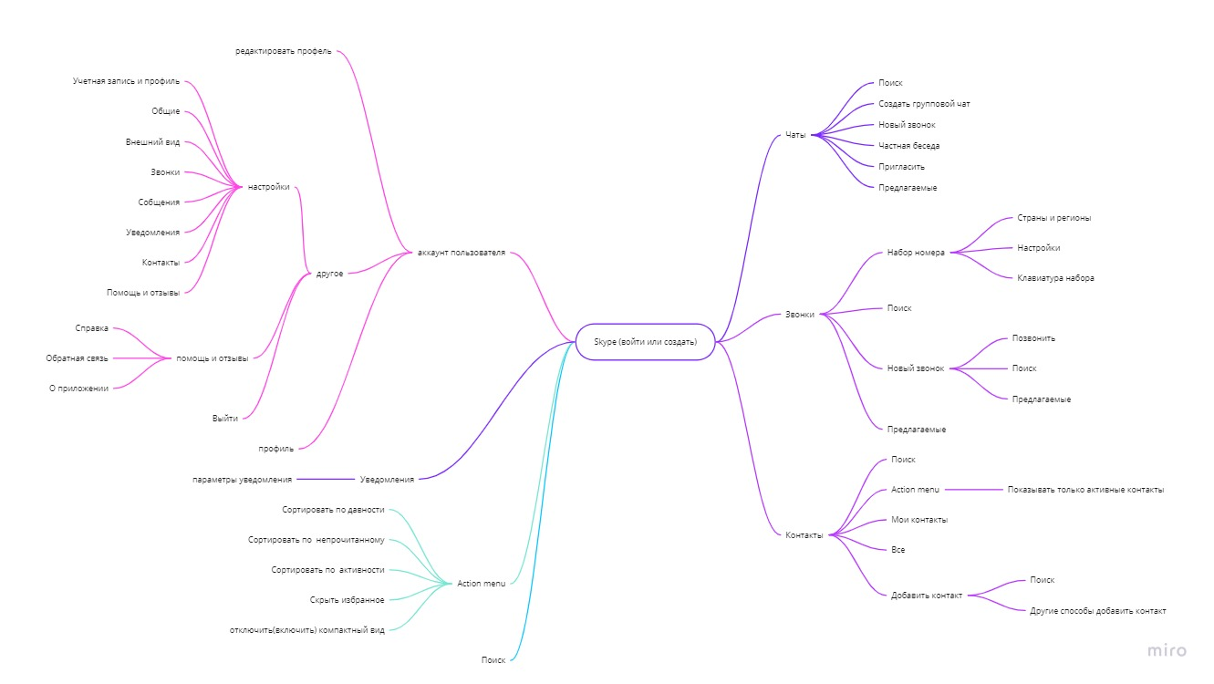

отчёт
Отчет о тестированию проекта "Skype"
Продукт "Skype" Build skype_8.36.0.52.apk
Тестирование проходило на платформе Android, с используем девайсов Redmi 7a Android 10 QKQ1.191014.001 MIUI Global 12.5.2.0(QCMRUXM), экран 5.45" IPS (720x1440), 2GB/16GB . WVGA (Nexus S) API 24 с Android 7.0 Nougat с экраном 4.0 (480x800)

Во время тестирования было проверено модули "Профиль и Настройки "

Работу выполнял один человек Эйсмонт Виталий Станиславович
Виды тестирования были проведены
Smoke test
Usability Testing
Тестирование установки
Skype
Работа с функциями телефона
Создано задач: |  |  | 48
Bug report: |  |  | 5
Severity: |  | Priority:
Blocker | 2 | High | 2
Critical |  | Medium | 1
Major | 1 | Low | 2
Minor | 2
Trivial

При тестировании "Skype" Build skype_8.36.0.52.apk было обнаружено 5 Bug, 2 bug которые приводят приложение в абсолютно нерабочее состояние. Не рекомендую выходит в релиз, до устранения этих ошибок

